手順
CloudWatchリソース情報確認手順書

【作業概要説明】
本手順は、S3でCloudWatchリソース情報をダウンロードする手順である。

【操作対象】
AWS S3 コンソール

【操作担当者】
ISIDサービスデスク担当者

【作業端末】
本番・研修・開発環境：AWSコンソール管理端末

番号 | 操作項目 | 操作方法 | 確認方法 | チェック | 開始時間 | 終了時間 | 作業担当者 | 作業確認者 | 備考
1 | 端末ログイン | ■本番・研修・開発環境 AWSコンソール管理端末→AWSコンソール ＃作業用のロールはAWS管理コンソールの「保守運用用アカウント」を利用する。 | 左記ログインにおいてエラーが発生しないこと。 | □
2 | AWSコンソールからS3サービスを開く | AWSコンソール検索窓に「S3」と入力し、S3画面を開く。 |  | □
3 | リソース情報の取得-1 | 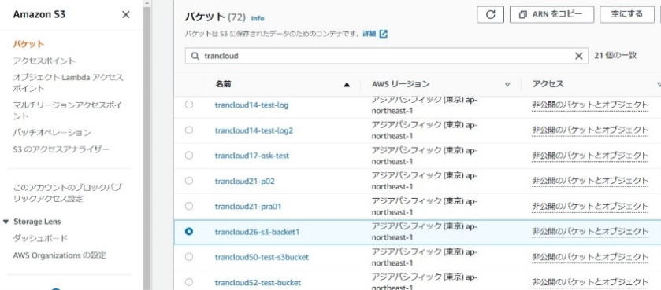 左ペインから「バケット」を選択し、対象のバケット名をクリックする。 | ※各行毎のS3バケット情報は以下のファイルを参照のこと。 横浜銀行： 別紙_運用手順書用サービス設定値一覧_横浜銀行.xlsx S3シート 東日本銀行 別紙_運用手順書用サービス設定値一覧_東日本銀行.xlsx S3シート | □
4 | リソース情報の取得-2 | 対象のS3プレフィックスのキーを選択し、リソース情報が格納されたファイルがあることを確認する。 | ※S3プレフィックス情報は以下のファイルを参照のこと。 横浜銀行： 別紙_運用手順書用サービス設定値一覧_横浜銀行.xlsx S3シート 東日本銀行 別紙_運用手順書用サービス設定値一覧_東日本銀行.xlsx S3シート | □
5 | リソース情報の取得-3 | 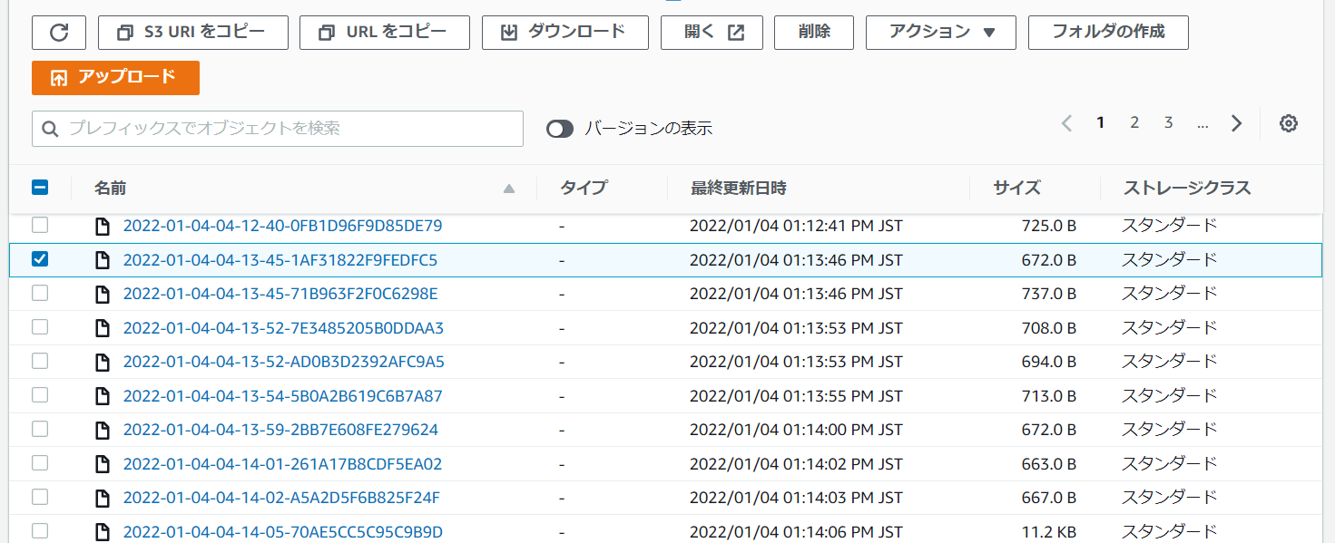 表示されたファイルにチェックを入れ「ダウンロード」ボタンを押す。 | 対象のファイルがダウンロードできたことを確認する。 ※ダウンロードしたファイルを持ち出し・保管する場合はZIP暗号化を行う。 | □
6 | AWSコンソールの終了 端末ログオフ | ブラウザを閉じてAWSコンソールを終了し、各環境ごと以下の手順を実施する。 ■本番・研修・開発環境 AWSコンソール管理端末からログオフを実施する。 | AWSコンソールの終了および、AWSコンソール管理端末からのログオフを確認する。 | □

